LithiumCoinCell
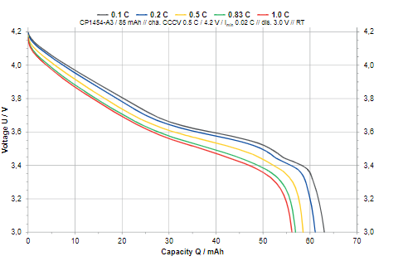
Varta SOCs
VBAT | SOC
4.2000 | 1.0000
4.1627 | 0.9885
4.1271 | 0.9722
4.0831 | 0.9388
4.0068 | 0.8746
3.8508 | 0.7244
3.7356 | 0.6114
3.6627 | 0.5234
3.6339 | 0.4660
3.6085 | 0.3990
3.5780 | 0.3138
3.5780 | 0.3138
3.5373 | 0.2286
3.5085 | 0.1884
3.4712 | 0.1549
3.4492 | 0.1377
3.4220 | 0.1013
3.3983 | 0.0736
3.3831 | 0.0592
3.3593 | 0.0487
3.2966 | 0.0344
3.2119 | 0.0210
3.1203 | 0.0095
3.0000 | 0.0000

